요구사항분석
 | 요구사항 분석

요구사항 | Java를 이용한 공학용 계산기 설계
Use Case Diagram | 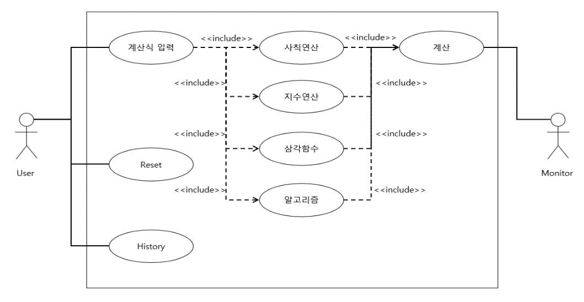

Class Diagram | 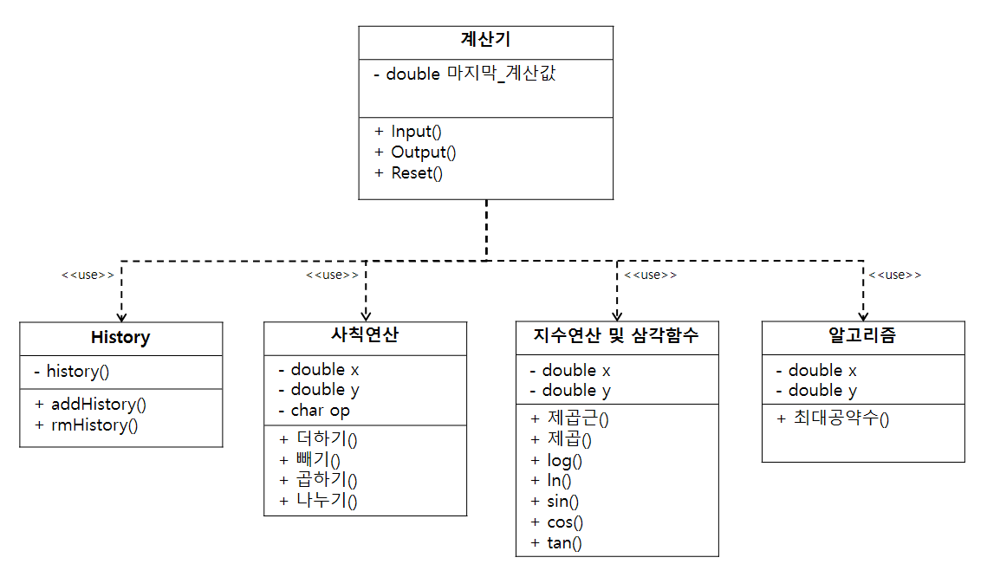

Sequence Diagram | 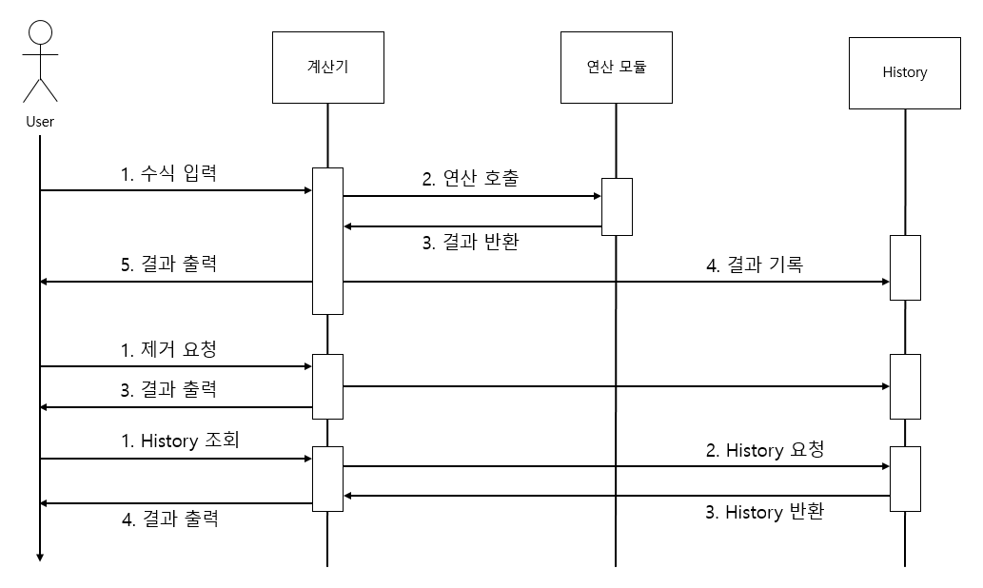

프로그램 설계서
 | 프로그램 설계

Flow Chart | 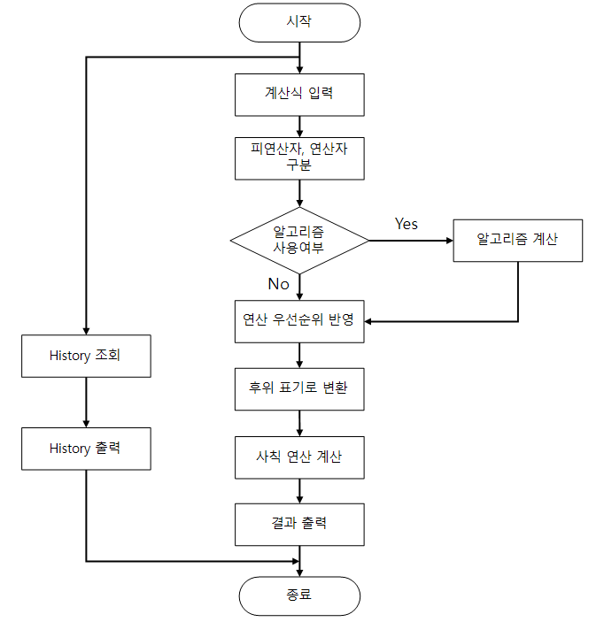

프로그램 | 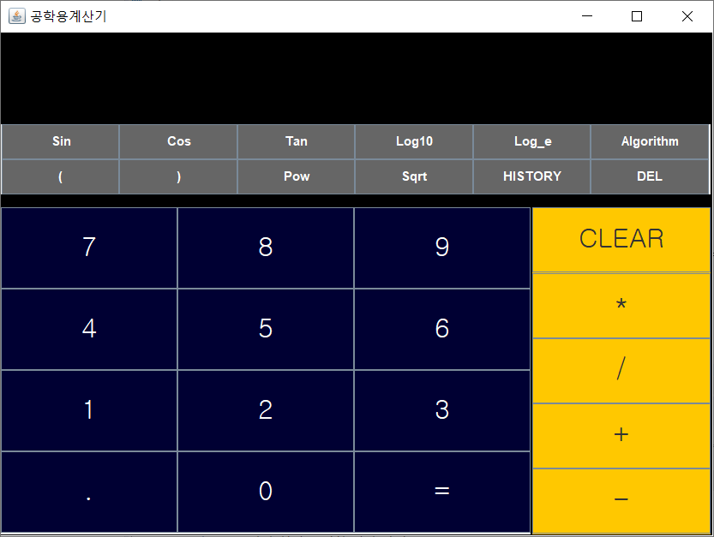 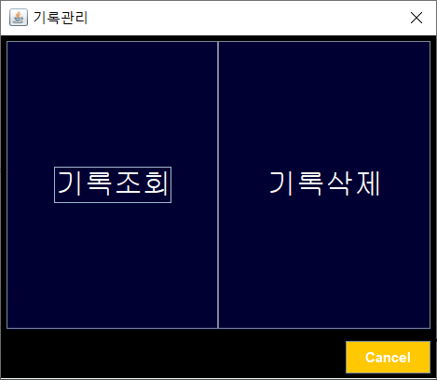 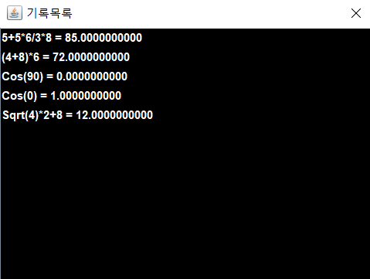
디스플레이

키패드

- 기본 창의 구성은 키패드와 디스플레이로 이루어져 있다. 피연산자 및 연산자를 입력하여 계산된 결과를 디스플레이 화면을 통해서 확인할 수 있다.

- 기본 창에서 History Button 클릭 시 기록조회, 기록삭제를 할 수 있는 기록관리 창이 Pop-up 된다.

- 기록 조회를 통해서 계산한 결과들을 최대 20개까지 조회할 수 있으며, 기록 삭제도 가능하다.

